LayOut
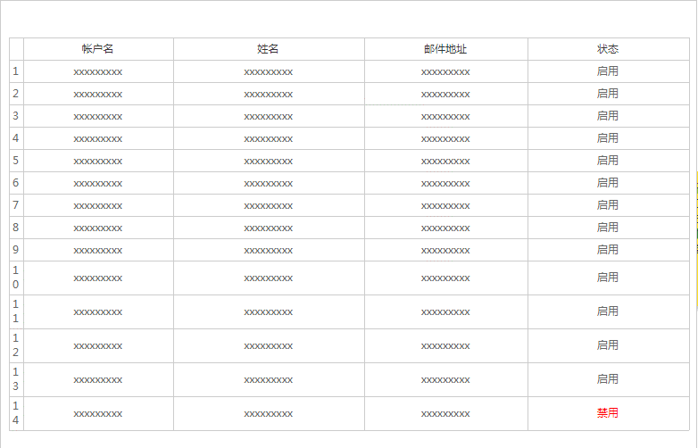
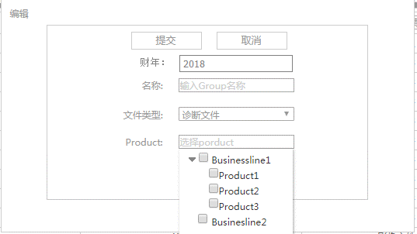
页面基本设计 | System | SubSystem | Module | Screen | 更新日 | V1.0 | 2018-04-27 | 设计者
 | PriceTool | PriceTool | 后台管理 | Group管理 |  | V1.0

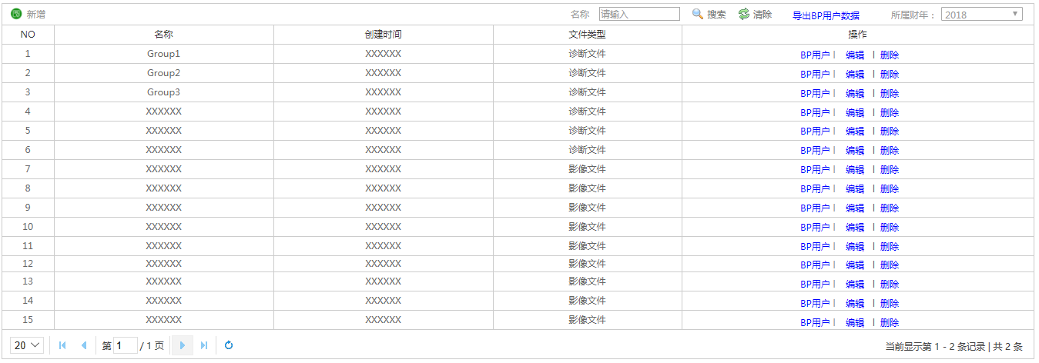
 |  |  |  |  | 概述
 |  |  |  |  | 有Group管理权限的用户可以查看Group的所有数据，包括Group名称、创建时间、文件类型等字段信息，并可以新增、查看BP用户、编辑、删除等操作

／
／
／
／
／

 |  |  |  |  | 用户需求
 |  |  |  |  | 1、导出所有BP用户数据，表格以Group、DX/MS、帐户名、姓名、邮箱地址格式组织； 2、选择财年，可插看对应财年数据，历史财年数据不可编辑，只提供查看功能

